表C-拼装费分项报价
表C-1 KSY03铁制前围总成拼装分项
分项名称 | 示意图 | 模块 | 工时数量H （小时，2位有效小数） | 工时单价 (元/小时，不含税，2位有效小数）
KSY03铁制前围总成-拼装 | 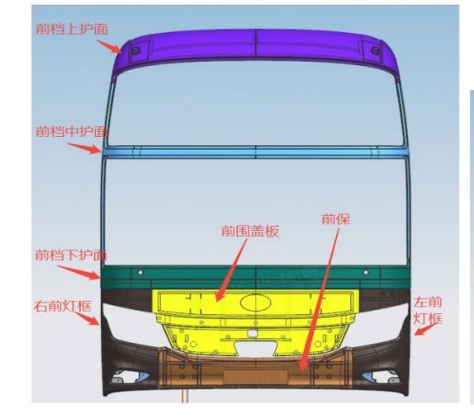 | 前档上护面
 |  | 前档中护面
 |  | 前档下护面
 |  | 左右灯框
 |  | 前保
 |  | 前围盖板
前围拼装总价C1 （元，不含税，2位有效小数） |  |  |  | 0.00

表C-2 KSY03铁制后围总成拼装分项
分项名称 | 示意图 | 模块 | 工时数量H （小时，2位有效小数） | 工时单价 (元/小时，不含税，2位有效小数）
KSY03铁制前围总成-拼装 | 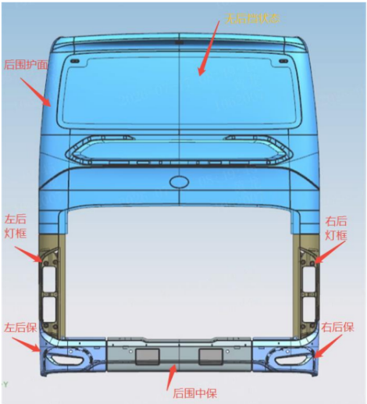 | 后围护面
 |  | 左右灯框
 |  | 左右后保
 |  | 后围中保
后围拼装总价C2 （元，不含税，2位有效小数） |  |  |  | 0.00

